画面イメージ
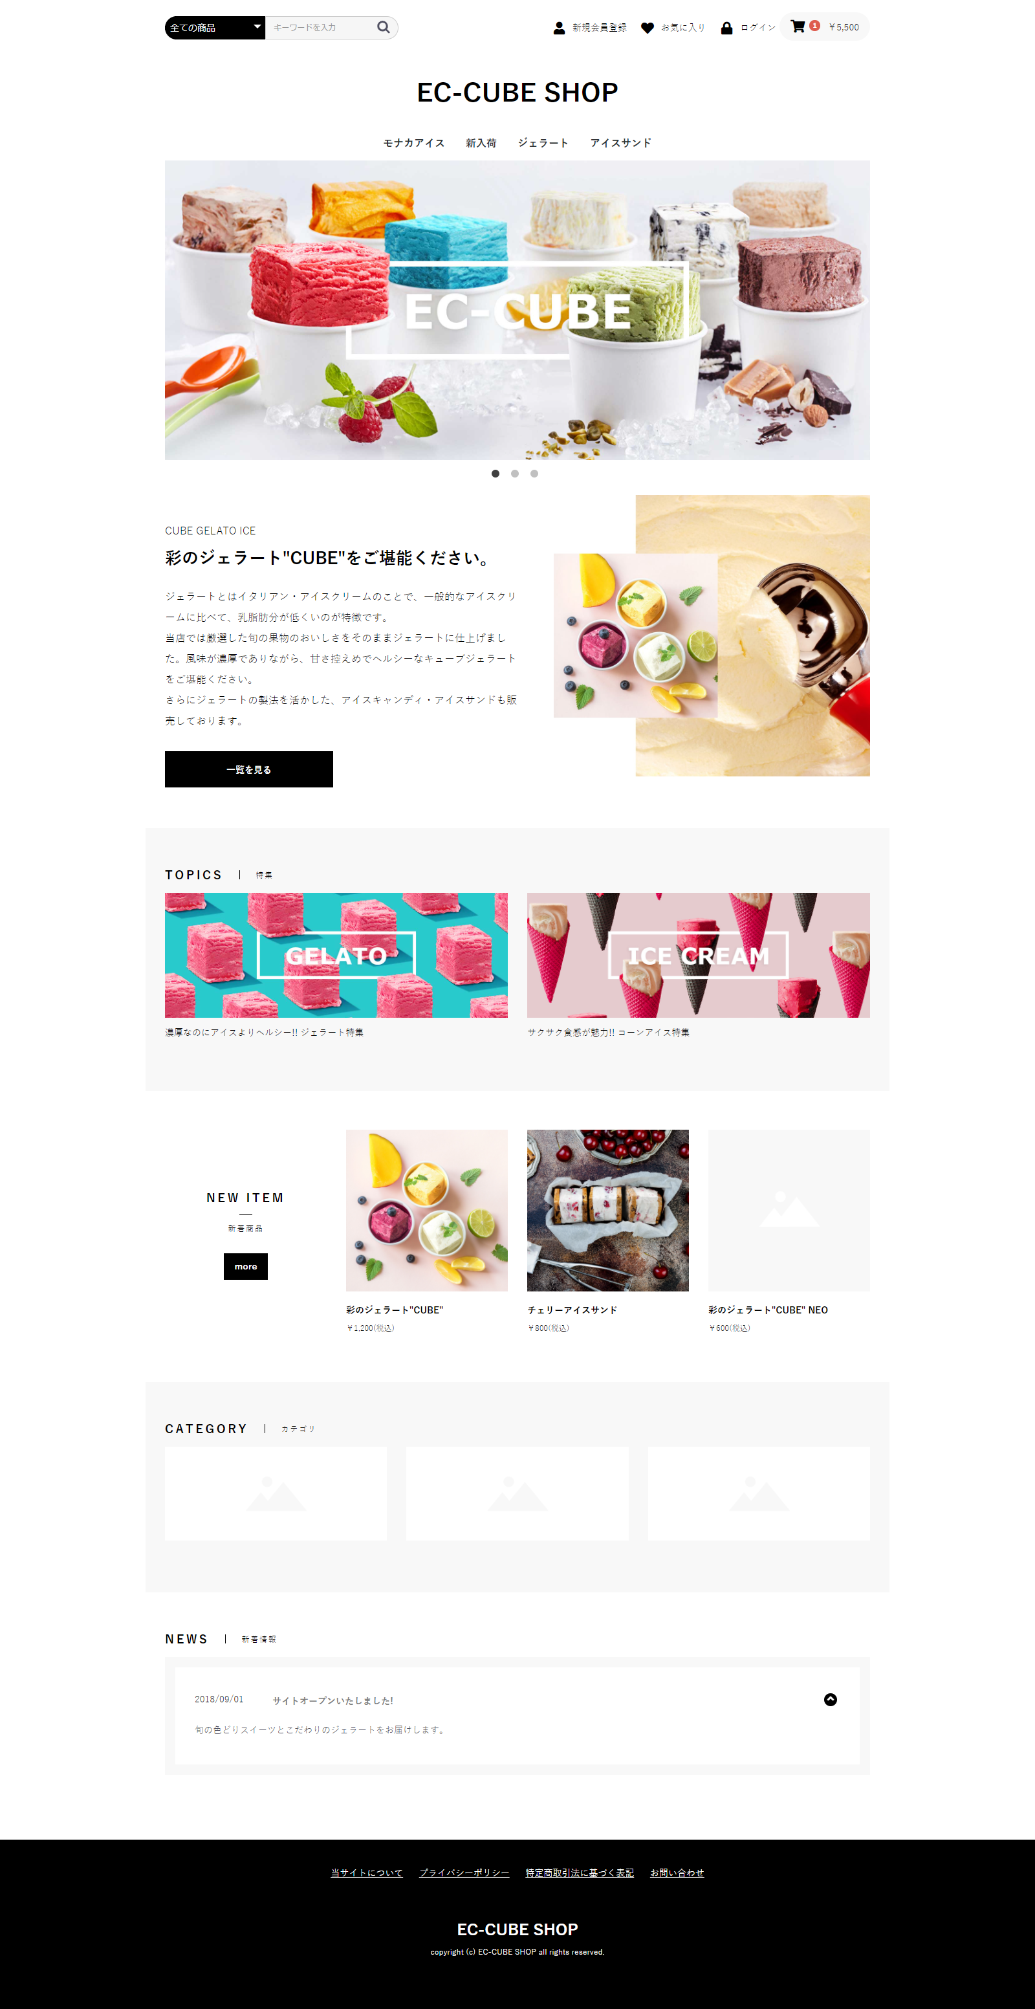

X1

X1

X2

X3

X2

X3

A4

